tabele i arkusze
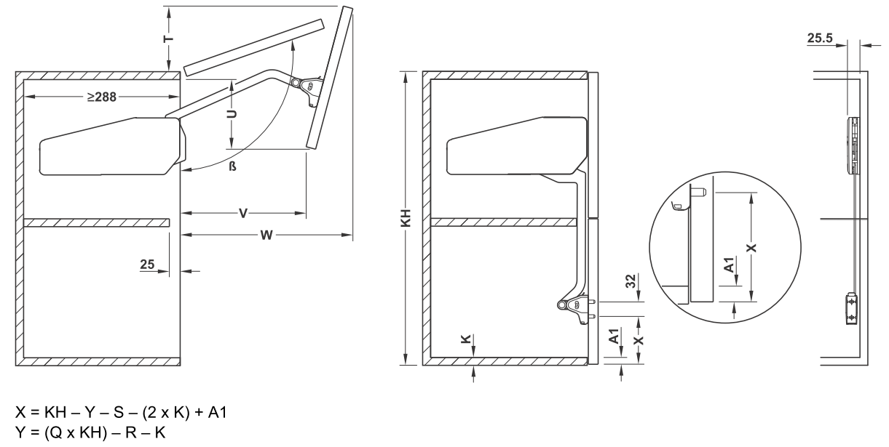
 | Q | R | S | T | U | V | W | KH | ß [ ° ] | min. KH | maks. KH | nr | materiał | gęstość (kg/m³)
0 | 1.0 | 349 | 313 | 94-49 | 93-128 | 196-180 | 315-343 | 450-480 | ~107-98 | 450 | 479 | 1 | twarde drewno | 800
0 | 1.1 | 426 | 328 | 100-37 | 100-155 | 203-186 | 328-370 | 480-530 | ~107-96 | 480 | 519 | 2 | miękkie drenwno | 500
0 | 1.1 | 466 | 347 | 106-23 | 112-184 | 213-190 | 347-401 | 520-590 | ~107-93 | 520 | 579 | 3 | płyta wiórowa | 700
0 | 1.2 | 589 | 377 | 119-40 | 126-197 | 227-207 | 375-430 | 580-650 | ~108-95 | 580 | 649 | 4 | MDF | 900
0 | 1.2 | 664 | 409 | 124-38 | 147-224 | 238-215 | 411-470 | 650-730 | ~107-94 | 650 | 709 | 5 | szkło | 2,600
0 | 1.2 | 736 | 439 | 136-46 | 161-233 | 250-219 | 439-500 | 710-790 | ~108-95 | 710 | 789 | 6 | szkło akrylowe | 1,200
1 | 1.0 | 644 | 467 | 146-43 | 179-223 | 267-200 | 466-527 | 770-840 | ~108-95 | 790 | 839 | 7 | corian (konglomerat) | 1,600
0 | 1.2 | 882 | 501 | 154-70 | 195-248 | 272-231 | 502-559 | 840-910 | ~108-98 | 840 | 909
0 | 1.1 | 865 | 533 | 160-78 | 214-246 | 282-225 | 536-588 | 910-970 | ~107-98 | 910 | 959
0 | 1.1 | 915 | 557 | 170-99 | 228-251 | 295-240 | 560-605 | 960-1010 | ~107-100 | 960 | 999
0 | 1.1 | 954 | 576 | 177-120 | 239-256 | 306-256 | 578-616 | 1000-1040 | ~107-102 | 1000 | 1040

 |  |  |  |  |  |  |  |  | Montaż, bok korpusu
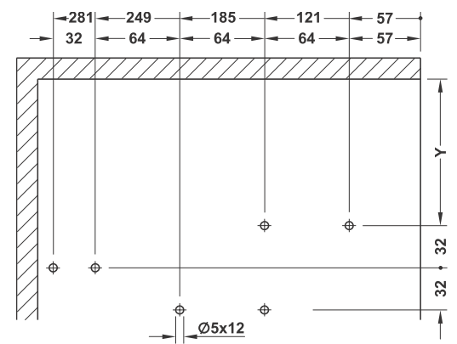

 |  |  |  |  | dystans wiercenia od wieńca górnego | Y= | 138 mm
 |  |  |  |  | oto przybliżona waga Twojego frontu (bez uchwytu) |  | 8.99 kg
 |  |  |  |  | dystans 1-szego otworu dla mocowania frontu od dołu | X= | 175 mm
 |  |  |  |  | TU WYBIERZ nr materiału (kolumna N) | 3 | płyta wiórowa |  | 700.00 kg/dm³
 |  |  |  |  | TU WPISZ wysokość korpusu | KH= | 800 mm
 |  |  |  |  | TU WPISZ szerokość korpusu | KB= | 900 mm
 |  |  |  |  | TU WPISZ grubość wieńca dolnego | K= | 18 mm
 |  |  |  |  | TU WPISZ grubość frontu | = | 18 mm
 |  |  |  |  | TU WPISZ nałożenie frontu na wieniec | A1= | 16 mm

X = KH - Y - S - (2 x K) + A1 |  |  |  | Y = (Q x KH) - R - K

